상품제안서
노블레스2 수성 메탈펜 | 상품코드: S02784

 |  |  |  |  |  |  | 02-713-8555 | www.synergygift.co.kr
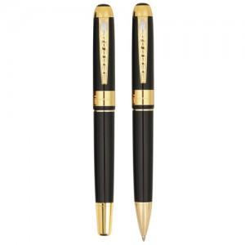

【상세/제작정보】

【인쇄/포장옵션】 | 실크, 레이저 / 포장지포장

【공급단가】 | 수량 | 300~ | 1,000~ | 2,000~ | 3,000~ | 5,000~
*VAT별도 | 단가 | 2,900원 | 2,800원 | 2,690원 | 2,580원 | 2,520원

【상품 URL】 | https://www.synergygift.co.kr:443/src/goods_detail.php?gdno=3821

